Sheet1
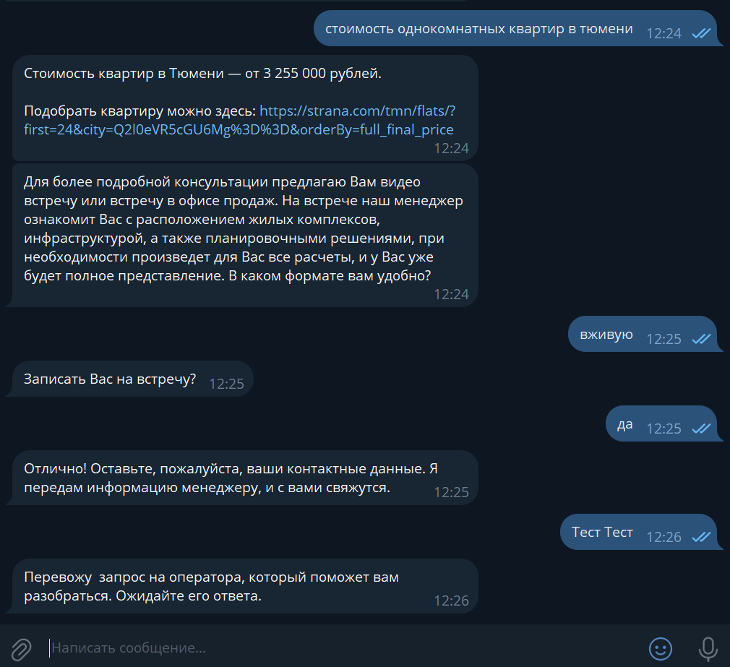
Интент | Примеры фраз | Ответ | Комментарий |  | Тестирование Жукова
Стоимость ремонта | сколько стоит стоимость ремонта от компании квартиру однокомнатную или двухкомнатную, подскажите, сколько стоит ремонт стоимоть указана с ремонтом? | Подробнее о ремонте — на странице проекта. Какой комплекс вас интересует? «Звёздный» — https://strana.com/tmn/projects/zvezdniy/. Чтобы узнать точную стоимость ремонта, выбирайте понравившуюся планировку и в блоке «Дополнительные опции» добавьте «Ремонт» или «Ремонт в ванной». Позвать оператора для подробного расчёта? да / нет Если у вас остались вопросы, обращайтесь — всегда готов помочь! | Для более подробной консультации, предлагаю Вам видео встречу или в офисе продаж. На встрече наш менеджер ознакомит Вас с планировочными решениями, при необходимости произведет для Вас все расчеты и у Вас уже будет полное представление. в каком формате вам удобно? ****(пишет словом онлайн\оффлайн) Записать Вас на встречу? да\нет Если нет: Позвать оператора для подробного расчёта? Если да: Отлично! Оставьте пожалуйста ваши контактные данные и передам информацию менеджеру и с вами свяжутся. ****перевод на менеджера |  | 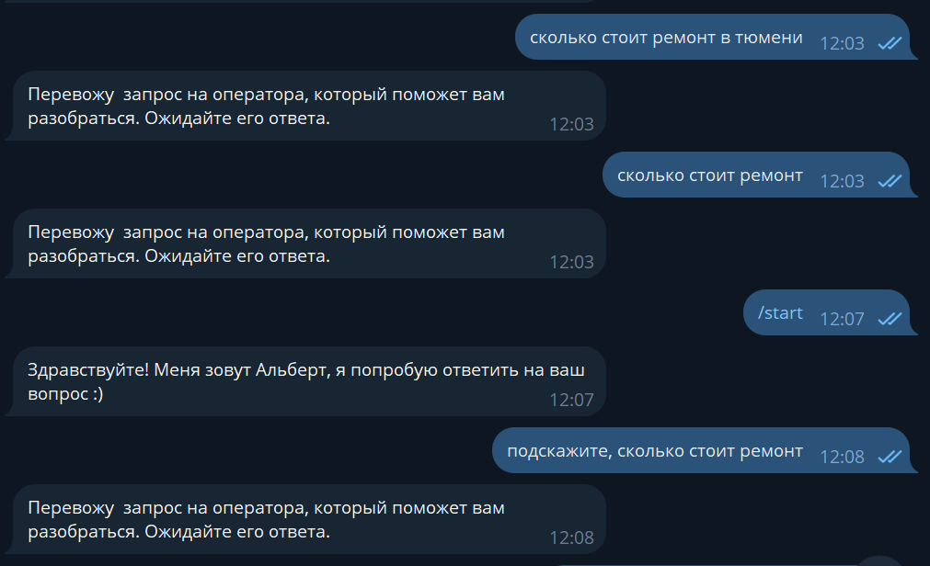 Сценарий не отрабатывает, перекидывает на оператора
Стоимость квартиры | сколько стоит 1 квартира где идет строительство, стоимость 1+,квартиры сколько стоит 3к квартира | Доп. вопрос: Какой город вас интересует? Ответ для выбора город Тюмень: Стоимость квартир в Тюмени — от 3 250 000 рублей. Подобрать квартиру можно здесь: https://strana.com/tmn/flats/?city=Q2l0eVR5cGU6Mg%3D%3D&orderBy=price. Ответ для выбора город Екатеринбург: Стоимость квартир в Екатеринбурге — от 4 710 000 рублей. Подобрать квартиру можно здесь: https://strana.com/ekb/flats/?city=Q2l0eVR5cGU6NA%3D%3D&orderBy=price. Ответ для выбора город Москва: Стоимость квартир в Москве — от 14 590 000 рублей. Подобрать квартиру можно здесь: https://strana.com/msk/flats/?city=Q2l0eVR5cGU6MQ%3D%3D&orderBy=price. | Для более подробной консультации, предлагаю Вам видео встречу или встречу в офисе продаж, на встрече наш менеджер ознакомит Вас с расположением жилых комплексов, инфраструктурой, а также планировочными решениями, при необходимости произведет для Вас все расчеты и у Вас уже будет полное представление. в каком формате вам удобно? ****(пишет словом онлайн\оффлайн) Записать Вас на встречу? да\нет Если нет: Позвать оператора для подробного расчёта? Если да: Отлично! Оставьте пожалуйста ваши контактные данные и передам информацию менеджеру и с вами свяжутся. ****перевод на менеджера |  | Указала ошибки по МСК и ЕКБ в документе. В целом сценарий отрабатывает нормально.
Адрес / график офиса | здравствуйте, можно записаться к вам в офис продаж сегодня, в звездный где офис продаж а до скольки офис работает? | Доп. вопрос: Какой проект вас интересует? Ответ для ЖК "Юнион": тмн Офис продаж «Юнион» находится по адресу: ул. Интернациональная 199 корпус 9а. Режим работы: с 10:00 до 19:00. Вас записать на встречу в офис продаж? да\нет Если да: Укажите ваше имя, номер телефона, удобную дату и время. Я создам запись в календарь и позже пришлю уведомление с подтверждением встречи. Если нет: Если у вас остались вопросы, обращайтесь — всегда готов помочь! Ответ для ЖК "Домашний": тмн Офис продаж «Домашний» находится по адресу: ул. Новоселов, 105а. Режим работы: с 10:00 до 19:00. Ответ для ЖК "Европейский берег 2.0": тмн Офис продаж «Европейский берег 2.0» находится по адресу: ул. Газовиков к.1. Режим работы: с 10:00 до 19:00. Ответ для ЖК "Звездный": тмн Офис продаж «Звёздный» находится по адресу: ул.Тимофея Чаркова, 83. Режим работы: с 10:00 до 19:00. Ответ для ЖК "Авторский": тмн Офис продаж «Авторский» находится по адресу: ул. Полевая, 108 к.1. Режим работы: с 10:00 до 19:00. Ответ для ЖК "Сердце Сибири": тмн Офис продаж «Сердце Сибири» находится по адресу: ул. 50 лет Октября, 63/3. Режим работы: с 10:00 до 19:00. Ответ для ЖК "WOW": мск Офис продаж WOW находится по адресу: ул. Автозаводская 23к3, с.931. Режим работы: с 09:00 до 21:00. Ответ для ЖК "Страна.Озёрная": мск Офис продаж «Страна.Озёрная» находится по адресу: ул. Озёрная, 42. Режим работы: с 09:00 до 21:00. Ответ для ЖК "Сибриский Сад": Офис продаж «Сибриский сад» находится по адресу: ул. Сибирский тракт 24/1. Режим работы: с 10:00 до 19:00. Ответ для ЖК "Энтузиастов" Офис продаж «Страна.Энтузиастов» находится по адресу: ул. Энтузиастов, 36Б. Режим работы: с 10:00 до 20:00. | Вас записать на встречу в офис продаж? Укажите ваше имя, номер телефона, удобную дату и время. Я создам запись в календарь, позже пришлю уведомление с подтверждением встречи. *****перевод на оператора после получения информации от клиента |  | Часто не отрабатывает на интенты с записью в офис продаж, на которые должен отвечать, перебрасывает на оператора. Стабильно отвечает на интент "офис продаж + название ЖК". В целом сценарий отрабатывает корректно.
Коммерческая недвижимость | коммерческая недвижимость добрый день, подскажите пожалуйста по коммерческой недвижимости могу узнать? интересует аренда коммерческой недвижимости | Информацию о коммерческих помещениях можно найти на странице: https://strana.com/tmn/projects/commercial/. Вас перевести на оператора для детальной проработки вопроса? Если да: Перевожу запрос на оператора, который поможет вам разобраться. Ожидайте его ответа. Если нет: Если у вас остались вопросы, обращайтесь — всегда готов помочь! | Подбором коммерческих помещений занимается отдел коммерции, Подскажите, пожалуйста, Ваш контактный номер? Передам обращение менеджеру, сегодня в течении дня он с Вами свяжется и проконсультирует. |  | Не отрабатывает на многие интенты
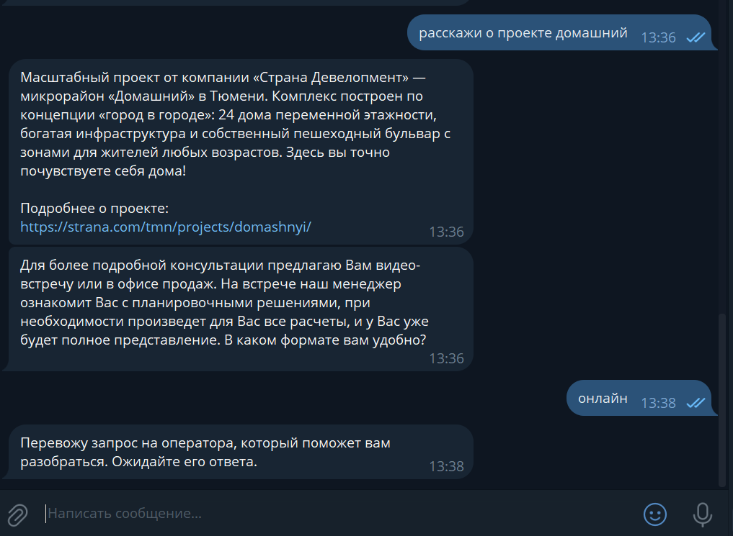
Инфо о проектах | расскажи о проектах в новом проекте рассказать о проекте | Какой проект вас интересует? ЖК Юнион: ЖК «Юнион» — новый проект в Тюмени от компаний «Страна Девелопмент» и «Эталон». Мы объединили наш опыт и компетенции, чтобы создать комфортное пространство для жизни, отдыха и восстановления. Благоустроенный микрорайон, удобная транспортная развязка, развитая инфраструктура на территории и продуманные эргономичные планировки — выбирайте свою идеальную квартиру в ЖК «Юнион».‎ Подробнее о проекте: https://strana.com/tmn/projects/union/ Если у вас остались вопросы, обращайтесь — всегда готов помочь! ЖК Домашний: Масштабный проект от компании «Страна Девелопмент» — микрорайон «Домашний» в Тюмени. Комплекс построен по концепции «город в городе»:‎ 24 дома переменной этажности, богатая инфраструктура и собственный пешеходный бульвар с зонами для жителей любых возрастов. Здесь вы точно почувствуете себя дома! Подробнее о проекте: https://strana.com/tmn/projects/domashnyi/ Если у вас остались вопросы, обращайтесь — всегда готов помочь! ЖК Звездный: «Звёздный» — мини-город рядом с ТРЦ «Тюмень Сити Молл», где уже живёт более 6 000 семей. Новая школа, закрытые дворы, паркинги с тёплыми переходами, свой бульвар и первый умный небоскреб в Тюмени. Дом «Юпитер» — это современные технологии строительства и smart-подход к проектированию квартир и общих пространств. Здесь инновации объединятся с комфортом, чтобы делать вашу жизнь приятнее каждый день. Подробнее о проекте: https://strana.com/tmn/projects/zvezdniy/ Если у вас остались вопросы, обращайтесь — всегда готов помочь! ЖК Авторский: Квартал «Авторский» — проект в Тюмени для настоящих новаторов. Здесь жителей ждут уютные, грамотно зонированные дворы, эргономичные планировки, технологии «умного дома»,‎ коммерческие помещения на первых этажах. Дополнительное преимущество — детски сад на 150 мест прямо под окнами. Станьте настоящим автором своей жизни. Подробнее о проекте: https://strana.com/tmn/projects/avtorskii/ Если у вас остались вопросы, обращайтесь — всегда готов пом | Для более подробной консультации, предлагаю Вам видео встречу или встречу в офисе продаж, на встрече наш менеджер ознакомит Вас с расположением жилых комплексов, инфраструктурой, а также планировочными решениями, при необходимости произведет для Вас все расчеты и у Вас уже будет полное представление. в каком формате вам удобно? ****(пишет словом онлайн\оффлайн) Записать Вас на встречу? да\нет Если нет: Позвать оператора для подробного расчёта? Если да: Отлично! Оставьте пожалуйста ваши контактные данные и передам информацию менеджеру и с вами свяжутся. ****перевод на менеджера | обновить тексты. правки внесены в колонку "Ответ" | Уточняет формат встречи, но не спрашивает “Записать вас на встречу?”, сразу перекидывает на менеджера.
Паркинг: в подарок / купить | есть квартиры с ремонтом и паркингом в подарок здравствуйте, а у вас можно выбрать квартиру с ремонтом в подарок , вместо паркинга? паркинг что в подарок закреплён за квартирой, паркинг оформляется в собственность? | Какой город вас интересует? Тмн: Квартиры с паркингом в подарок ищите здесь https://strana.com/tmn/flats/?city=Q2l0eVR5cGU6Mg%3D%3D&features=12&orderMostExpensive=true Екб: Квартиры с паркингом в подарок ищите здесь https://strana.com/ekb/flats/?city=Q2l0eVR5cGU6NA%3D%3D&features=12&orderMostExpensive=true МСК: К сожалению, в Москве нет паркинга в подарок. Но вы можете посмотреть и выбрать для себя паркинг на странице https://strana.com/msk/parking/ |  |  | Ответил на запрос всего один раз, на все остальные интенты отправлял оператора
Старт продаж | добрый день,когда планируется старт продаж? здравствуйте,подскажите,когда старт продаж? здравствуйте, интересует старт продаж страна нагорная | Перевожу запрос на оператора, который поможет вам разобраться. Ожидайте его ответа. |  |  | Корректно отрабатывает
Проблемы с приложением | не могу войти в приложение страна не могу зарегистрироваться в приложении страна, нет моего жк не получается скачать приложение | - Опишите проблему, я передам ваш запрос специалисту - Перевожу запрос на оператора, который поможет вам разобраться. Ожидайте его ответа. |  |  | 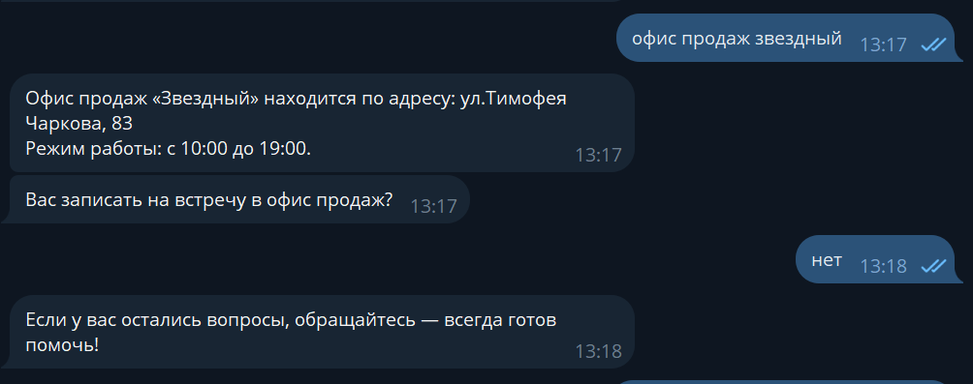 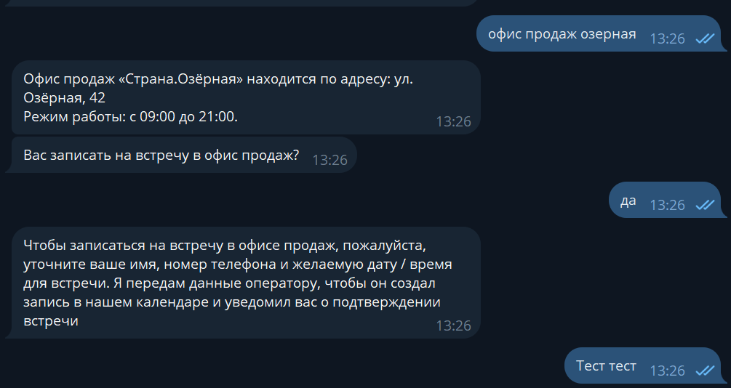 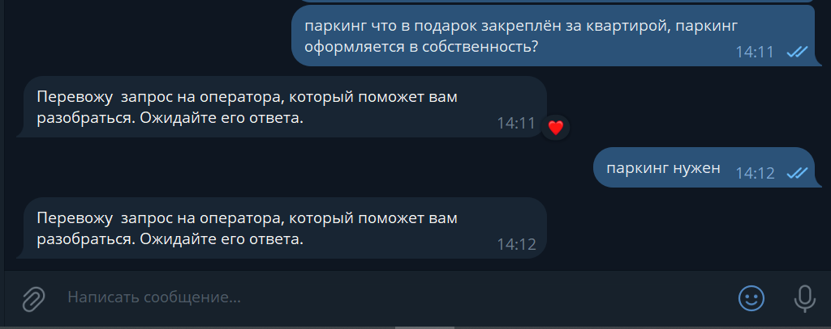 Корректно отрабатывает
Скачать приложение | как скачать приложение страна | Скачать приложение можно по ссылке: https://app.strana.com/ |  |  | На многие интенты про мобильное приложение не срабатывает. Но в целом сценарий по интенту "как скачать приложение страна" отрабатывает корректно.
Выдача ключей | добрый день, подскажите в какой конкретно день будет выдача ключей в колумбе? с какого числа и времени начинается выдача ключей? когда запланирована выдача ключей в гп-1? | Вам поступит смс-уведомление о готовности. После вы сможете записаться на получение ключей через мобильное приложение. |  |  | На многие интенты про выдачу ключей не срабатывает. Но в целом сценарий по интенту "с какого числа и времени начинается выдача ключей?" отрабатывает корректно.
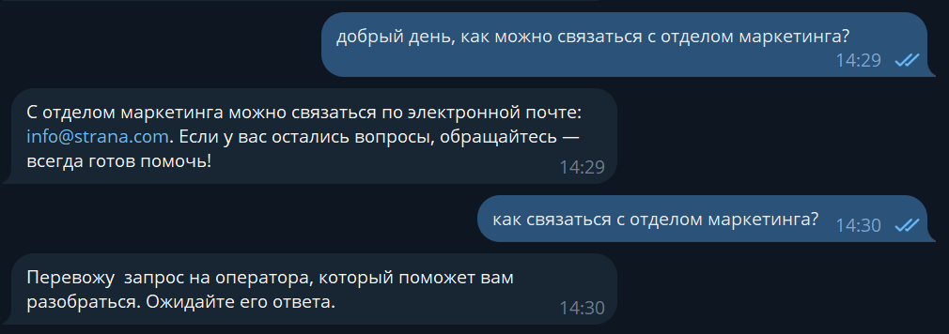
Связаться с отделом рекламы | добрый день, как можно связаться с отделом маркетинга? как связаться с отделом маркетинга? здравствуйте, как связаться с отделом маркетинга | С отделом маркетинга можно связаться по электронной почте: info@strana.com. Если у вас остались вопросы, обращайтесь — всегда готов помочь! |  |  | В целом отрабатывает корректно, после ключевого интента если задавать такие же - перекидывает на оператора
Связаться с отделом снабжения | нужен контакт отдела снабжение как возможно связаться с отделом закупок ? не подскажите как можно связаться с отделом снабжения, для сотрудничества | С отделом снабжения можно связаться по электронной почте: info@strana.com. Если у вас остались вопросы, обращайтесь — всегда готов помочь! |  |  | В целом отрабатывает корректно, после ключевого интента если задавать такие же или другие похожие- перекидывает на оператора
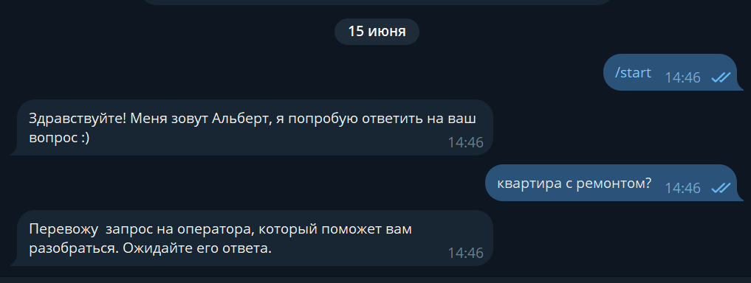
Квартиры с ремонтом | квартира с ремонтом? интересует квартиры с ремонтом есть ли квартиры с ремонтом? как узнать с ремонтом или нет кваптира? | Какой проект вас интересует? ЖК Юнион: Подробнее о ремонте — на странице проекта https://strana.com/tmn/projects/union/ Чтобы узнать точную стоимость ремонта, выбирайте понравившуюся планировку и в блоке «Дополнительные опции» добавьте «Ремонт» или «Ремонт в ванной». Позвать оператора для подробного расчёта? да / нет Если у вас остались вопросы, обращайтесь — всегда готов помочь! ЖК Домашний: Подробнее о ремонте — на странице проекта https://strana.com/tmn/projects/domashnyi/ ЖК Звездный: Подробнее о ремонте — на странице проекта https://strana.com/tmn/projects/zvezdniy/ ЖК Авторский: Подробнее о ремонте — на странице проекта https://strana.com/tmn/projects/avtorskii/ ЖК Европейский берег 2.0 Подробнее о ремонте — на странице проекта https://strana.com/tmn/projects/evropejskij_bereg_2/ ЖК Сердце Сибири Подробнее о ремонте — на странице проекта https://strana.com/tmn/projects/serdtche-sibiri/ ЖК Сибирский сад: Подробнее о ремонте — на странице проекта https://strana.com/ekb/projects/sibirskii-sad/ ЖК Страна. Энтузиастов: Подробнее о ремонте — на странице проекта https://strana.com/ekb/projects/strana-entuziastov/ ЖК WOW: Подробнее о ремонте — на странице проекта https://strana.com/msk/projects/business/wow/ ЖК Страна.Озёрная: Подробнее о ремонте — на странице проекта https://strana.com/msk/projects/business/stranaozernaya/ | Для более подробной консультации, предлагаю Вам видео встречу или в офисе продаж. На встрече наш менеджер ознакомит Вас с планировочными решениями, при необходимости произведет для Вас все расчеты и у Вас уже будет полное представление. в каком формате вам удобно? ****(пишет словом онлайн\оффлайн) Записать Вас на встречу? да\нет Если нет: Позвать оператора для подробного расчёта? Если да: Отлично! Оставьте пожалуйста ваши контактные данные и передам информацию менеджеру и с вами свяжутся. ****перевод на менеджера |  | Уточняет формат встречи, но не спрашивает “Записать вас на встречу?”, сразу перекидывает на менеджера. Удалось 1 раз получить ответ от бота, потом всегда перекидывал на оператора
Срок сдачи | когда срок сдачи какой срок сдачи дома ? подскажите сроки сдачи, пожалуйста | Какой проект вас интересует? ЖК Юнион: Ближайший срок сдачи дома: 4 квартал 2024 года. Если у вас остались вопросы, обращайтесь — всегда готов помочь! ЖК Домашний: Ближайший срок сдачи дома: 4 квартал 2024 года. ЖК Звездный: Ближайший срок сдачи дома: 3 квартал 2025 года. ЖК Авторский: Ближайший срок сдачи дома: 4 квартал 2024 года. ЖК Европейский берег 2.0: Ближайший срок сдачи дома: 3 квартал 2025 года. ЖК Сердце Сибири: Ближайший срок сдачи дома: 1 квартал 2024 года. ЖК Сибирский сад: Ближайший срок сдачи дома: 4 квартал 2025 года. ЖК Страна. Энтузиастов: Ближайший срок сдачи дома: 4 квартал 2025 года. ЖК WOW: Ближайший срок сдачи дома: 1 квартал 2024 года. ЖК Страна.Озёрная: Ближайший срок сдачи дома: 3 квартал 2025 года. | Для более подробной консультации, предлагаю Вам видео встречу или в офисе продаж, на встрече наш менеджер ознакомит Вас с планировочными решениями, при необходимости произведет для Вас все расчеты и у Вас уже будет полное представление. в каком формате Вам удобно? ****(пишет словом онлайн\оффлайн) Записать Вас на встречу? да\нет Если нет: Позвать оператора для подробного расчёта? Если да: Отлично! Оставьте пожалуйста ваши контактные данные и передам информацию менеджеру и с вами свяжутся. ****перевод на менеджера |  | В целом отрабатывает нормально. Удалось 1 раз получить ответ от бота, потом всегда перекидывал на оператора
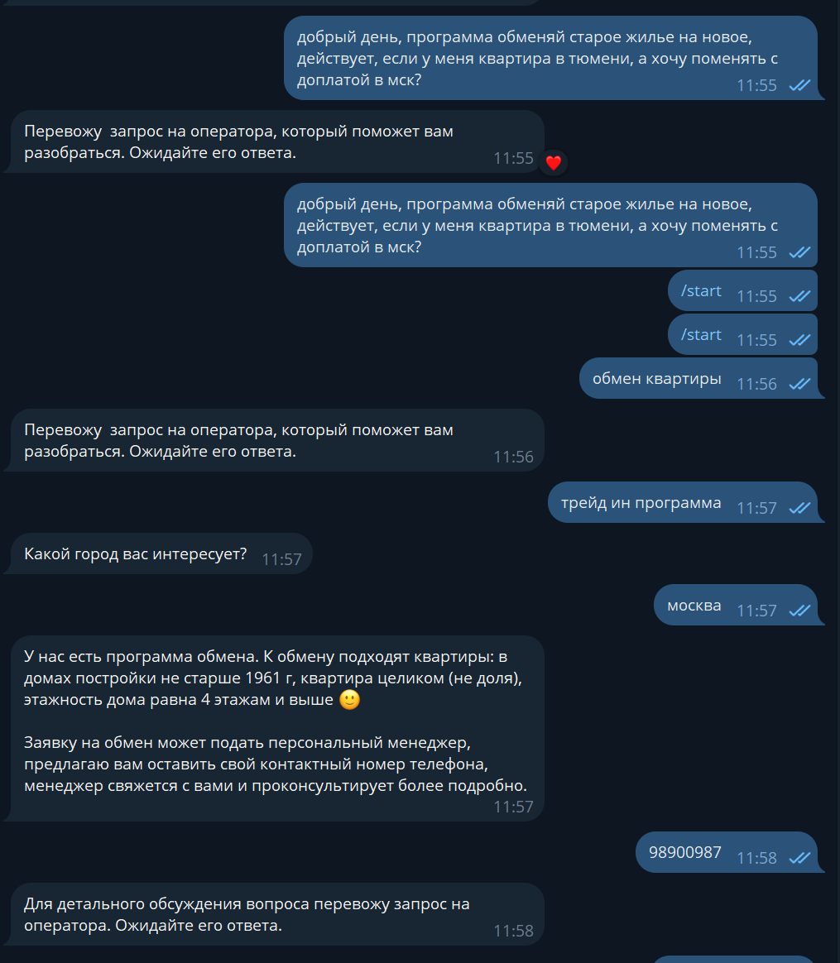
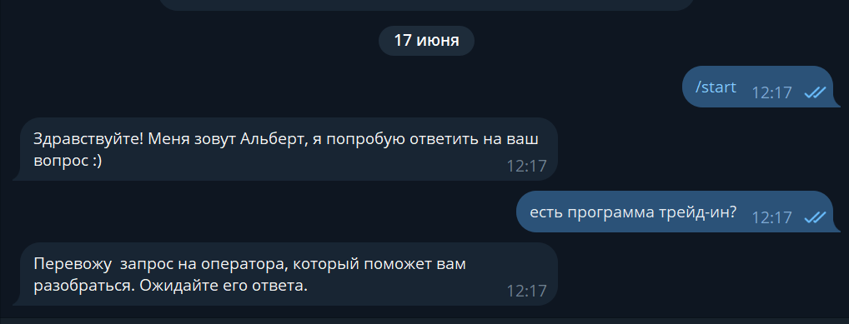
Обмен квартиры | здравствуйте, хочу узнать есть ли у вас программа обмена старой квартиры на новую? добрый день, программа обменяй старое жилье на новое, действует, если у меня квартира в тюмени, а хочу поменять с доплатой в мск? добрый день, возможен ли обмен на уже имеющуюся квартиру? | 1) Какой город вас интересует? "Выпадает список городов": Тюмень, Екатеринбург, Москва 2) Для детального обсуждения вопроса перевожу запрос на оператора. Ожидайте его ответа. | У нас есть программа обмена. К обмену подходят квартиры: в домах постройки не старше 1961г, квартира целиком не доля, этажность дома равно 4 этажам и выше 🙂 Заявку на обмен может подать персональный менеджер, предлагаю вам оставить свой контактный номер телефона, менеджер свяжется с вами и проконсультирует более подробно. ****(дает контакт) ****перевод на менеджера *** не дает контакт Если у вас остались вопросы, обращайтесь — всегда готов помочь! |  | На интент "обмен квартиры" не реагирует, только на трейд ин. На трейд ин не срабатывают некоторые интенты типо "есть программа трейд ин?"
Трейд ин | Здравствуйте, у вас действует программа trade-in? есть программа трейд-ин ? какие квартиры есть по программе трейд ин у вас есть трейд ин
Забронировать квартиру | забронировать квартиру добрый вечер, можно забронировать квартиру? почему то не получается забронировать квартиру | Инструкция для бронирования квартиры через личный кабинет клиента: 1. Войдите в свой личный кабинет на сайте. Если у вас еще нет аккаунта, зарегистрируйтесь: https://lk.strana.com/login/ 2. Выберите квартиру, которую хотите забронировать, и нажмите кнопку «Забронировать» 3. Заполните данные в форме 4. В личном кабинете, в разделе «Мои сделки» вы увидите статус бронирования Если возникли сложности, я переведу ваш запрос на оператора, который поможет разобраться. да\нет Если у вас остались вопросы, обращайтесь — всегда готов помочь! |  |  | Корректно, на некоторые интенты типо "почему-то не получается забронировать квартиру" не срабатывает
Когда начнется строительство | когда начнется стройка в новом домодедово ? когда начнётся стройка в домодедово добрый день,подскажите пожалуйста,планируется ли строительство детского сада? | Перевожу запрос на оператора, который поможет вам разобраться. Ожидайте его ответа. |  |  | Корректно
Отделка | отделка квартиры с какой отделкой? у вас какая отделка в квартирах, вайт бокс? | Какой проект вас интересует? ЖК Юнион: Подробнее об отделке — на странице проекта https://strana.com/tmn/projects/union/ Чтобы узнать точную стоимость ремонта, выбирайте понравившуюся планировку и в блоке «Дополнительные опции» добавьте «Ремонт» или «Ремонт в ванной». Позвать оператора для подробного расчёта? да / нет Если у вас остались вопросы, обращайтесь — всегда готов помочь! ЖК Домашний: Подробнее об отделке — на странице проекта https://strana.com/tmn/projects/domashnyi/ ЖК Звездный: Подробнее об отделке — на странице проекта https://strana.com/tmn/projects/zvezdniy/ ЖК Авторский: Подробнее об отделке — на странице проекта https://strana.com/tmn/projects/avtorskii/ ЖК Европейский берег 2.0 Подробнее об отделке — на странице проекта https://strana.com/tmn/projects/evropejskij_bereg_2/ ЖК Сердце Сибири Подробнее об отделке — на странице проекта https://strana.com/tmn/projects/serdtche-sibiri/ ЖК Сибирский сад: Подробнее об отделке — на странице проекта https://strana.com/ekb/projects/sibirskii-sad/ ЖК Страна. Энтузиастов: Подробнее об отделке — на странице проекта https://strana.com/ekb/projects/strana-entuziastov/ ЖК WOW: Подробнее об отделке — на странице проекта https://strana.com/msk/projects/business/wow/ ЖК Страна.Озёрная: Подробнее об отделке — на странице проекта https://strana.com/msk/projects/business/stranaozernaya/ | Для более подробной консультации, предлагаю Вам видео встречу или в офисе продаж. На встрече наш менеджер ознакомит Вас с планировочными решениями, при необходимости произведет для Вас все расчеты и у Вас уже будет полное представление. в каком формате вам удобно? ****(пишет словом онлайн\оффлайн) Записать Вас на встречу? да\нет Если нет: Позвать оператора для подробного расчёта? Если да: Отлично! Оставьте пожалуйста ваши контактные данные и передам информацию менеджеру и с вами свяжутся. ****перевод на менеджера |  | Уточняет формат встречи, но не спрашивает “Записать вас на встречу?”, сразу перекидывает на менеджера. Удалось 1 раз получить ответ от бота, потом всегда перекидывал на оператора Переводит на оператора при запросе "отделка домашний", для остальных отображал корректную ссылку на проект
Ипотека | скажите пожалуйста ипотека по господдержке еще работает какая процентная ставка в сбере? ставка 0,5 процентов на все квартиры? процентная ставка 0 5%? | Познакомиться со всеми программами ипотеки и сделать расчёт можно на странице: https://strana.com/msk/purchase/. Позвать оператора для подробной информации? да / нет | Для более подробной консультации, предлагаю Вам видео встречу или в офисе продаж. На встрече наш менеджер произведет для Вас все расчеты и у Вас уже будет полное представление. В каком формате Вам будет удобно? ****(пишет словом онлайн\оффлайн) Записать Вас на встречу? да\нет Если нет: Позвать оператора для подробного расчёта? Если да: Отлично! Оставьте пожалуйста ваши контактные данные и передам информацию менеджеру и с вами свяжутся. ****перевод на менеджера | Добавить фразу в интент: Ставка по господдержке в сбербанке | 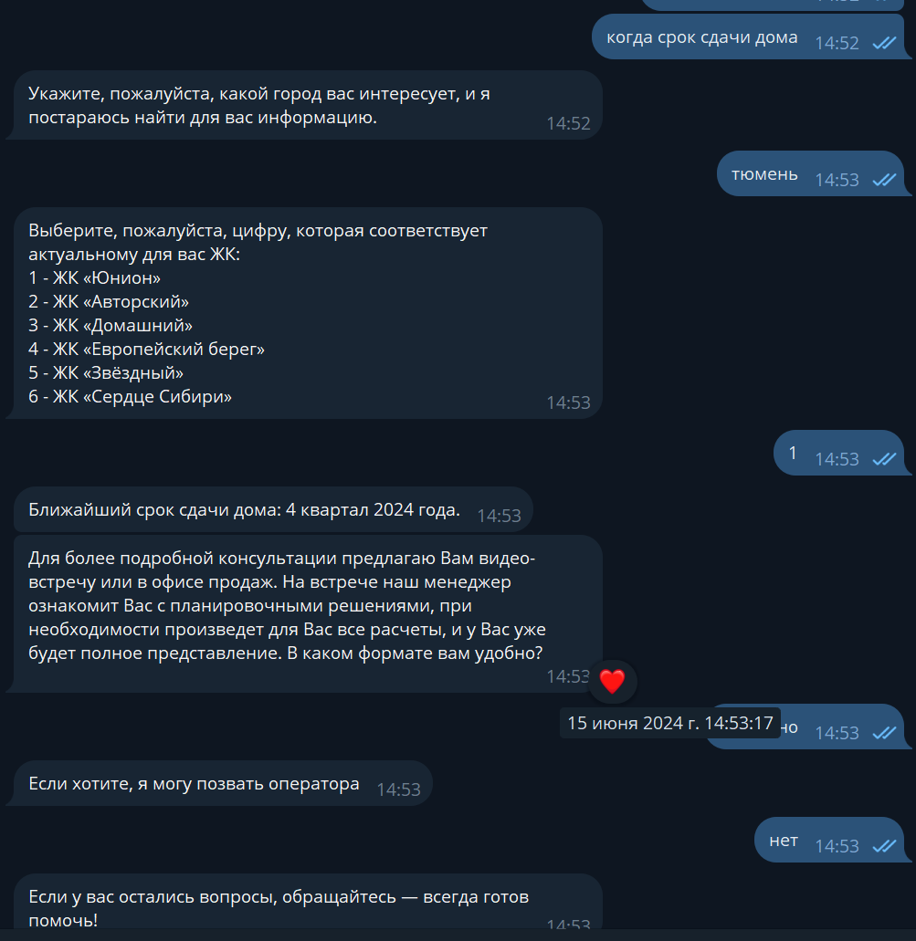 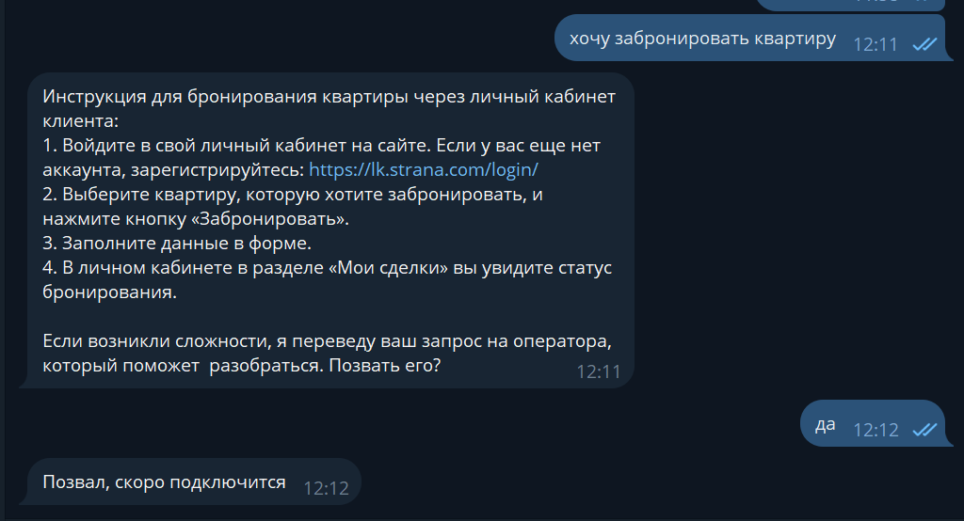 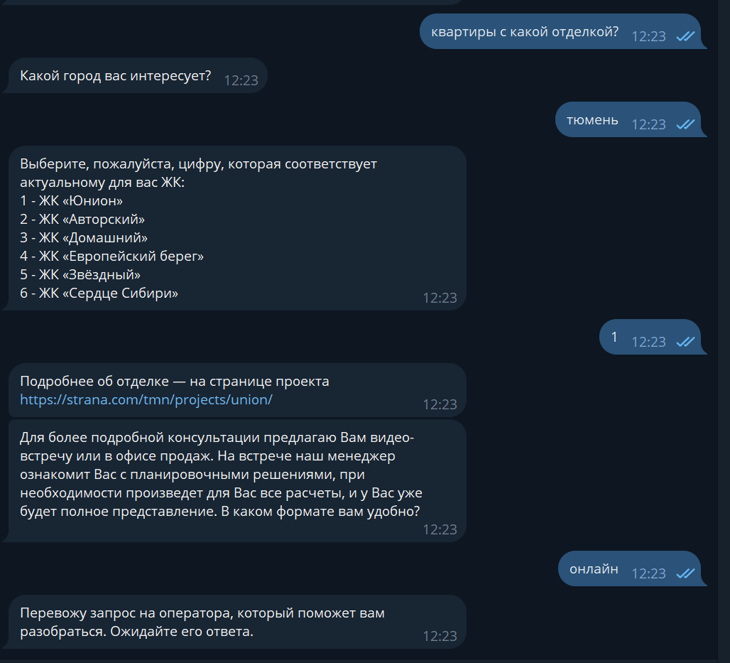 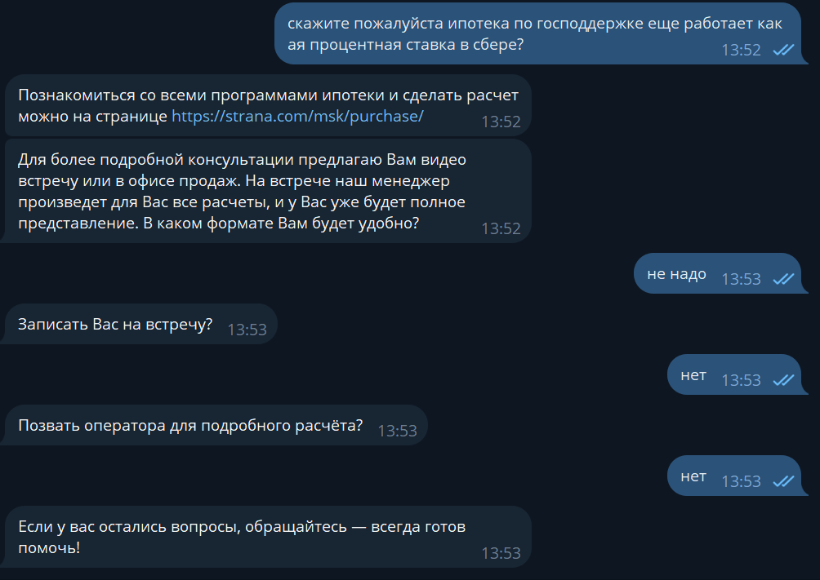 В целом отрабатывает нормально. Удалось 1 раз получить ответ от бота, потом всегда перекидывал на оператора
Нужна консультация | нужна консультация хочу получить консультацию можно получить консультацию? здравствуйте, можно консультация? помогите нужна помощь | Перевожу запрос на оператора, который поможет вам разобраться. Ожидайте его ответа. | Для более подробной консультации, предлагаю Вам видео встречу или в офисе продаж. В каком формате Вам будет удобно? ****(пишет словом онлайн\оффлайн) Записать Вас на встречу? да\нет Если нет: Позвать оператора для подробного расчёта? Если да: Отлично! Оставьте пожалуйста ваши контактные данные и передам информацию менеджеру и с вами свяжутся. ****перевод на менеджера |  | В целом корректно, Удалось 1 раз получить ответ от бота, потом всегда перекидывал на оператора
Запись на встречу | как записаться на встречу? запиши на встречу хочу прийти в офис | Вас записать на встречу в офис продаж? да\нет Если да: Укажите ваше имя, номер телефона, удобную дату и время. Я создам запись в календарь и позже пришлю уведомление с подтверждением встречи. Если нет: Если у вас остались вопросы, обращайтесь — всегда готов помочь! | Для более подробной консультации, предлагаю Вам видео встречу или в офисе продаж. В каком формате Вам будет удобно? ****(пишет словом онлайн\оффлайн) Записать Вас на встречу? да\нет Если нет: Позвать оператора для подробного расчёта? Если да: Отлично! Оставьте пожалуйста ваши контактные данные и передам информацию менеджеру и с вами свяжутся. ****перевод на менеджера | Вас записать на встречу в офис продаж? да\нет Если да: Укажите ваше имя, номер телефона, удобную дату и время. Я создам запись в календарь и позже пришлю уведомление с подтверждением встречи. Если нет: Если у вас остались вопросы, обращайтесь — всегда готов помочь! | В целом отрабатывает нормально, часто путается с намерением "офис продаж", некоторые интенты на встречу в офисе продаж не отрабатывает.
Буклет\презентация | скинь пожалуйста буклет кинь буклет можно получить буклет буклет можете выслать буклет скиньте презентацию где можно посмотреть презентацию проекта пришлите пожалуйста презентацию проекта | Буклет ЖК WOW - https://promo.strana.com/wow Буклет ЖК Сердце Сибири - https://promo.strana.com/serdce_sibiri Буклет ЖК Юнион - https://promo.strana.com/union Буклет ЖК Европейский берег 2.0 - https://promo.strana.com/evropejskij_bereg_2 Буклет ЖК Звездный - https://promo.strana.com/zv Буклет ЖК Авторксий - https://promo.strana.com/avtorskii БуклетЖК Домашний - https://promo.strana.com/dmsib Буклет ЖК Сибирский сад - https://promo.strana.com/sibsad Буклет ЖК Страна.Энтузиастов - https://promo.strana.com/entuziastov Буклет ЖК Страна.Озёрная - https://promo.strana.com/ozernaya |  |  | 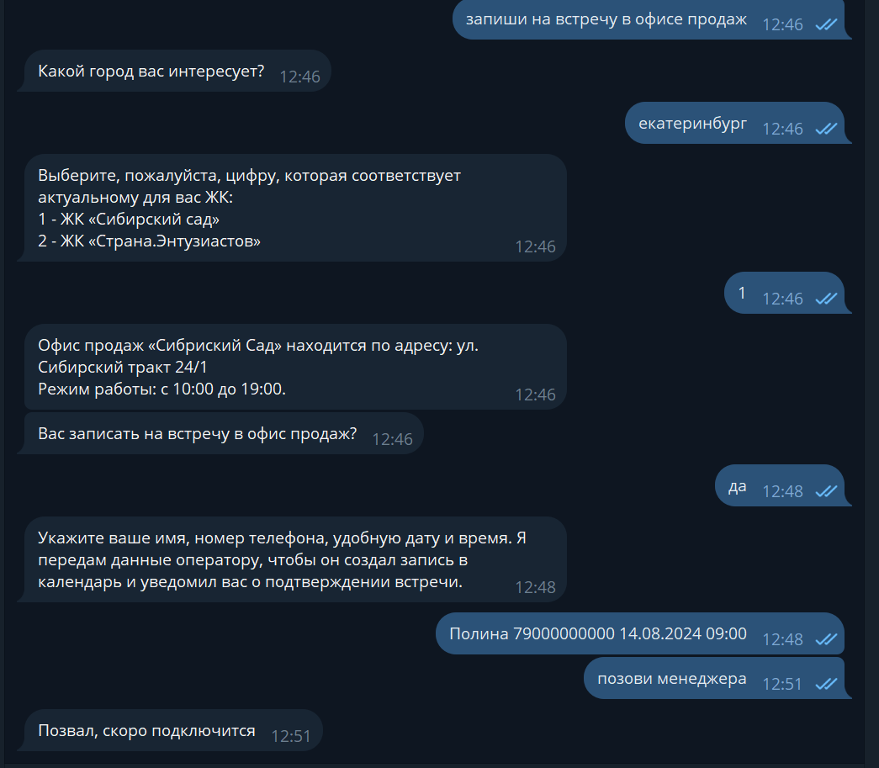 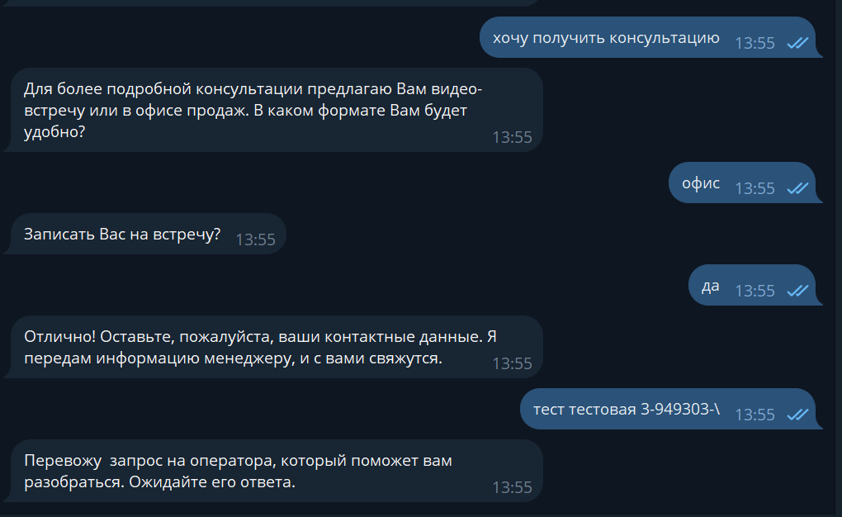 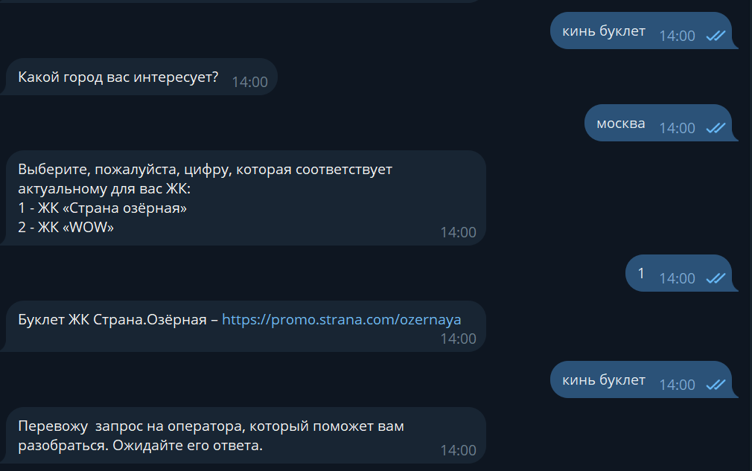 В целом корректно, Удалось 1 раз получить ответ от бота, потом всегда перекидывал на оператора. Не отправляет буклет по европейскому берегу, кидает на оператора. У буклета авторского опечатка в ответе бота

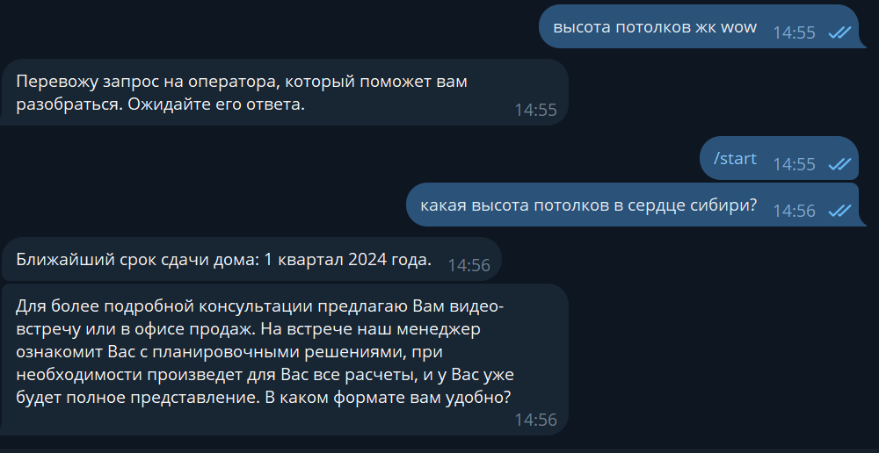
НОВЫЕ
Высота потолков | здравствуйте, скажите пожалуйста какая высота потолков в домах жк домашний ? какова высота потолков в стране озерная добрый день альберт, интересует высота потолков в первом этаже Привет, высота потолков в квартирах какая? |  | Высота потолков в ЖК Страна Озерная от 3,0 до 5,0 м2, в зависимости от квартиры | информацию тянуть из поля "Высота потолков" в Объектах собственности | Про высоту потолков не отвечает.
Вакансии | Какие есть вакансии, ищу работу в Стране, хочу работать в Стране вакансии тюмень вакансии вакансия где раздел вакансии? | По вакансии вам необходимо направить на почту personal@strana.com ваше предложение и если данная вакансия заинтересует с вами свяжется специалист и пригласит на собеседование. Могу что-то еще уточнить для вас? |  |  | В целом все корректно, но удалось 1 раз получить ответ от бота, потом всегда перекидывал на оператора.
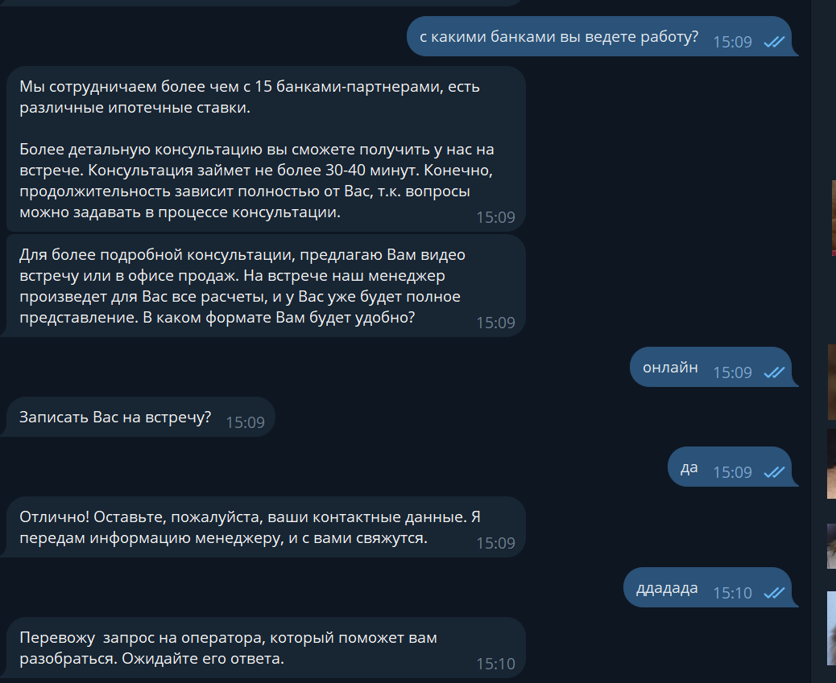
С какими банками вы работаете? | добрый день, хотела узнать с какими банками работаете? здравствуйте жк юнион работает с газпромбанком? субсидированная программа в каком банке? | Мы сотрудничаем более чем с 15 банками-партнерами, есть различные ипотечные ставки. Более детальную консультацию вы сможете получить у нас на встрече. Консультация займет не более 30-40 минут, конечно, продолжительность зависит полностью от Вас, т.к. вопросы можно задавать в процессе консультации. На какой день время вас записать? | Для более подробной консультации, предлагаю Вам видео встречу или в офисе продаж. На встрече наш менеджер произведет для Вас все расчеты и у Вас уже будет полное представление. В каком формате Вам будет удобно? ****(пишет словом онлайн\оффлайн) Записать Вас на встречу? да\нет Если нет: Позвать оператора для подробного расчёта? Если да: Отлично! Оставьте пожалуйста ваши контактные данные и передам информацию менеджеру и с вами свяжутся. ****перевод на менеджера |  | В целом все корректно, но удалось 1 раз получить ответ от бота, потом всегда перекидывал на оператора.
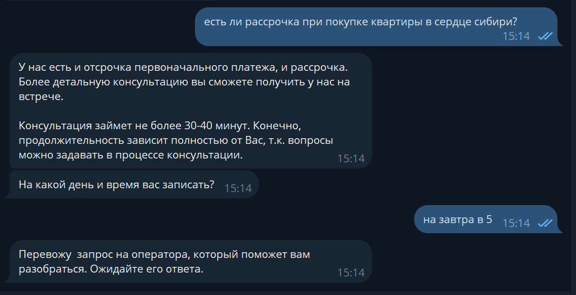
Рассрочка | Рассрочка есть ли у вас рассрочка на квартиры в жк сердце сибири в тюмени, если да, то какие условия? рассрочка возможна дольше,чем 6 месяцев? | У нас есть и отсрочка первоначального платежа и рассрочка. Более детальную консультацию вы сможете получить у нас на встрече. Консультация займет не более 30-40 минут, конечно, продолжительность зависит полностью от Вас, т.к. вопросы можно задавать в процессе консультации. На какой день время вас записать? |  |  | Корректно
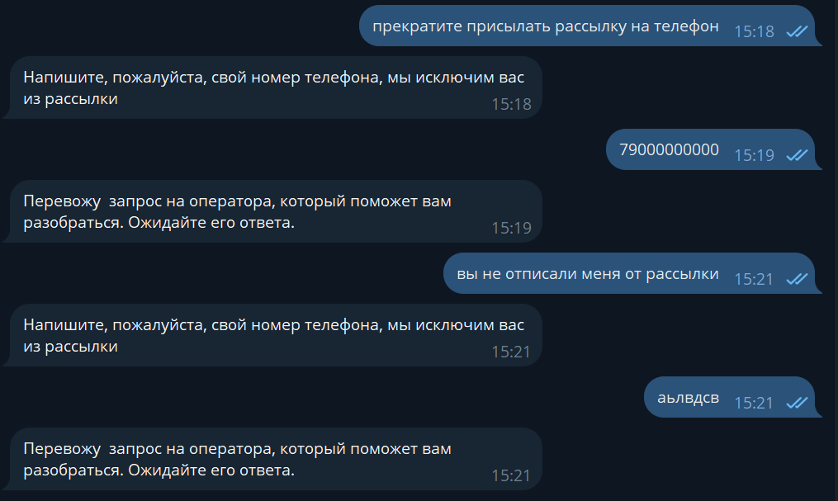
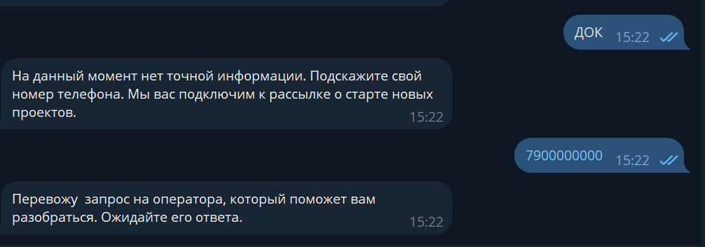
Отписаться от рассылки | прекратите вашу рассылку мне на телефон, откуда у вас мой номер, разрешения на рассылку у вас нет! здравствуйте, прошу удалить этот номер телефона из рассылки, также прошу удалить все персональные данные связанные с этим номером, я не давал и не даю согласие на рассылку любого характера, а также хранение обработку персональных данных. Как мне отписаться от рассылки? | Напишите пожалуйста свой номер телефона, мы исключим вас из рассылки |  |  | Корректно
Будущие объекты | ДОК Дамбовская Домодедово Мытищи Патрушихинские пруды Тополевая Береговая Заречная | На данный момент нет точной информации. Подскажите свой номер телефона. Мы вас подключим к рассылке, о старте новых проектах. |  |  | Корректно
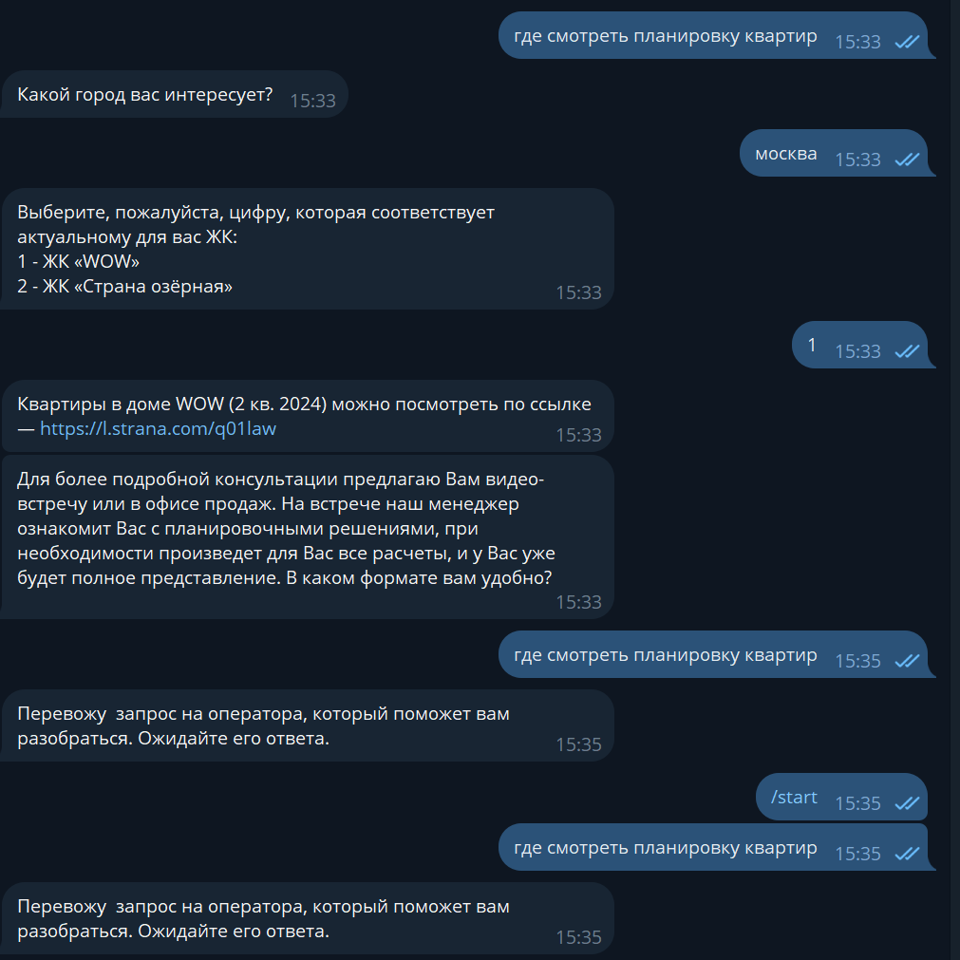
Показ/планировка квартир | какие есть планировки в | #если клиент не указал никакой ЖК, то необходимо уточнить у пользователя ЖК, далее через фильтр показать ему выбор из Домов #если клиент написал жк и бот его распознал, далее мы спрашиваем о каком корпусе клиент хочет узнать (это для тех случаев, где больше одного дома): Укажите дом, в котором хотите посмотреть квартиры: Для ЖК Авторский: 1. Дом Изобретателей (4 кв. 2024) - Квартиры можно посмотреть по ссылке - https://l.strana.com/10lt38 2. Дом Исследователей (4 кв. 2024) - https://l.strana.com/c7kq10 3. Дом Ученых (3 кв. 2025) - https://l.strana.com/3v5ute Для ЖК Юнион: 1. Дом Синергия (4 кв. 2024) - https://l.strana.com/z38i95 2. Дом Форум (4 кв. 2025) - https://l.strana.com/0mr5sy Для ЖК Домашний: 1. Дом Счастливый (4 кв. 2024) - https://l.strana.com/pu9hgn 2. Дом Театральный (4 кв. 2024) - https://l.strana.com/fogihs 3. Дом Туристический (4 кв. 2024) - https://l.strana.com/dbik0n 4. Дом Научный (4 кв. 2024) - https://l.strana.com/uqaw2e 5. Дом Центральный (4 кв. 2024) - https://l.strana.com/387nkb 6. Дом Архитектурный (1 кв. 2026) - https://l.strana.com/13kto4 7. Дом Художественный - https://l.strana.com/26z8pj 8. Дом Гостеприимный - https://l.strana.com/w8szhc 9. Дом Парковый - https://l.strana.com/cl0qhp Для ЖК Сердце Сибири: 1. Квартал Полярников - https://l.strana.com/w30vpl 2. Квартал Газовиков - https://l.strana.com/6ukneg 3. Квартал Строителей - https://l.strana.com/giu8j1 Для ЖК Европейский берег 2.0: Дом Монте-Карло - https://l.strana.com/djctp1 Для ЖК Звездный: Дом Юпитер - https://l.strana.com/4mho70 Для ЖК Сибирский Сад Дом Лесной квартад (3 кв. 2025) - https://l.strana.com/e05qkx Дом Медный квартал (4 кв. 2024) - https://l.strana.com/i7flgy Для ЖК Страна. Энтузиастов Дом Энергия (4 кв. 2025) - https://l.strana.com/fu21ba Для ЖК Wow Дом WOW (2 кв. 2024) - https://l.strana.com/q01law Для ЖК Страна. Озерная Дом Байкал (3 кв.2025) - https://l.strana.com/wlmbi1 | Для более подробной консультации, предлагаю Вам видео встречу или в офисе продаж. На встрече наш менеджер ознакомит Вас с планировочными решениями, при необходимости произведет для Вас все расчеты и у Вас уже будет полное представление. в каком формате вам удобно? ****(пишет словом онлайн\оффлайн) Записать Вас на встречу? да\нет Если нет: Позвать оператора для подробного расчёта? Если да: Отлично! Оставьте пожалуйста ваши контактные данные и передам информацию менеджеру и с вами свяжутся. ****перевод на менеджера |  | В целом все корректно, ошибки прописала в документе
Строительство в Санкт-петербурге |  | Страна завершила строительство 2ух объектов в г. Санкт-Петербург, на данный момент в продаже от застройщика квартир нет в продаже. |  |  | Корректно
Акции \ Предложения | акции на покупку квартиры | Какой город вас интересует? Акции в Москве подбробнее по ссылке - https://strana.com/msk/journal/action/ Акции в Тюмени подробнее по ссылке - https://strana.com/tmn/journal/action/ Акции в Екатеринбурге подробнее по ссылке - https://strana.com/ekb/journal/action/ Могу что-то еще уточнить для вас? |  |  | В целом все корректно, но удалось 1 раз получить ответ от бота, потом всегда перекидывал на оператора.
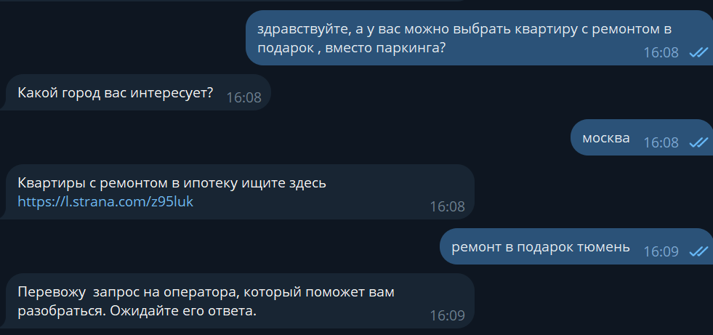
Ремонт в подарок \ в ипотеку | есть квартиры с ремонтом и паркингом в подарок здравствуйте, а у вас можно выбрать квартиру с ремонтом в подарок , вместо паркинга? паркинг что в подарок закреплён за квартирой, паркинг оформляется в собственность? | Какой город вас интересует? Тмн: Квартиры с ремонтов ипотеку ищите здесь https://l.strana.com/hicpkx Екб: Квартиры с ремонтов ипотеку ищите здесь https://l.strana.com/ekvml8 МСК: Квартиры с ремонтов ипотеку ищите здесь https://l.strana.com/z95luk |  |  | В целом все корректно, но удалось 1 раз получить ответ от бота, потом всегда перекидывал на оператора.
Купить квартиру | Меня интересует квартира Хочу приобрести квартиру студию в ЖК |  |  |  | Перебрасывает сразу на менеджера, видимо это корректно
Негатив | Козлы Жесть Ужасно идите нах |  |  |  | Переводит на оператора, корректно ли это?

 |  | Подбором коммерческих помещений занимается отдел коммерции, Подскажите, пожалуйста, Ваш контактный номер? Передам обращение менеджеру, сегодня в течении дня он с Вами свяжется и проконсультирует.

 |  | Для более подробной консультации, предлагаю Вам видео встречу, на встрече наш менеджер с помощью демонстрации экрана ознакомит Вас с расположением жилых комплексов, инфраструктурой, а также планировочными решениями, при необходимости произведет для Вас все расчеты и у Вас уже будет полное представление. Записать Вас на встречу?
Закрепить клиента |  | направляю вам ссылку на инструкцию по закреплению клиента. drive.google.com/drive/folders/1VEiOaizFkipI3-19DDqtCIN6CQL488Aj |  |  | Перенаправляет на оператора
Отправить коммерческое предложение |  | Коммерческое предложение направить можно на нашу эл. почту info@strana.com . Я могу для Вас что-то ещё уточнить? |  |  | Отправляет не тот ответ, который нужен.
Гарантийная заявка | как офомрить гарантийную заявку, хочу отставить гарантийнуйю заявку | 1. Теперь гарантийные заявки принимаются в бумажном варианте. Изменение формата подачи гарантийных заявок сделано для улучшения взаимодействия гарантийной службы и подрядных организаций, и усиления позиции собственников. Новый формат подразумевает сбор необходимого пакета документов, включая оригинал заявления; Копию Паспорта собственника (ов) (основной лист, прописка); Копию ДДУ (если собственник не менялся), Копию выписки из ЕГРН, либо копию свидетельства о праве собственности (если собственник изменился); Акт приема передачи квартиры (между продавцом и покупателем, либо между Застройщиком и собственником), Фотофиксацию при необходимости. 2. Вам необходимо зайти в мобильное приложение "Страна" в раздел Сервисы, оформить гарантийную заявку. Вам будет предоставлен бланк для заполнения гарантийного случая, прошитый пакет документов принимает по адресу: ул. Газовиков 73, офис групп компаний "Страна". Приемные дни : ПН, СР, ПТ 10:00 -17:00. Если Вы находитесь не в городе, то официальное письмо нужно направить почтой России на данный адрес. |  |  | Перенаправляет на оператора
Страна.Парковая |  | Старт продаж в ЖК "Страна Парковая" ориентировочно запланирован на лето |  |  | Перенаправляет на оператора
Купить квартиру

